1GD-FR-0020
 |  |  |  |  |  | PROCESO DE GESTIÓN DOCUMENTAL |  |  |  |  |  |  |  |  | POLICÍA NACIONAL
Código:1GD-FR-0020
Fecha: 04/07/2018 |  |  |  |  |  | DIAGNÓSTICO INTEGRAL PARA LOS ARCHIVOS DE LA POLICÍA NACIONAL
Versión: 0

CIUDAD: VILLAVIENCIO |  |  |  |  |  |  |  |  | FECHA ELABORACIÓN DEL DIAGNÓSTICO |  |  |  |  |  |  | 18 |  | 3 |  |  | 2024
RESPONSABLE DEL DILIGENCIAMIENTO: SI.
A. IDENTIFICACIÓN
CÓDIGO Y NOMBRE DE LA UNIDAD: 3.8.7.6. DEPARTAMENTO DE POLICIA META
FECHA DE CREACIÓN DE LA UNIDAD: 25 DE ENERO DE 1960 |  |  |  |  |  |  |  |  | ACTO ADMINISTRATIVO DE CREACIÓN DE LA UNIDAD: RESOLUCIÓN N° 002 DEL 25 DE ENERO DE 1960
DIRECCIÓN DE LA UNIDAD: CALLE 44 N° 35C-02 BARRIO EL TRIUNFO |  |  |  |  |  |  |  |  | ACTO ADMINISTRATIVO VIGENTE DE LA UNIDAD: RESOLUCION 02968 DEL 06/08/2013
CORREO ELECTRÓNICO DE LA UNIDAD: |  |  |  |  |  |  |  |  | TELÉFONO: 6614500 |  |  |  |  |  |  |  | IP: 49358
A.1 DIRECTOR, COMANDANTE O JEFE DE LA UNIDAD:
NOMBRE:
GRADO: |  | CORONEL
CARGO: |  | COMANDANTE DEPARTAMENTO DE POLICIA META
TIEMPO EN EL CARGO: |  | 1 Año , 1 Mes y 18 Dias
A.2 ADMINISTRACIÓN DEL ARCHIVO
Jefe Grupo de Gestión Documental
NOMBRES Y APELLIDOS: |  |  |  |  |  |  |  |  |  | CAPACITACIÓN O CURSOS EN GESTIÓN DOCUMENTAL Y ARCHIVÍSTICA
GRADO: INTENDENTE |  |  |  |  |  |  |  |  | 1 | SEMINARIO GESTION DOCUMENTAL
CARGO: JEFE GESTION DOCUEMNTAL |  |  |  |  |  |  |  |  | 2 | SEMINARIO TALLER ATENCION AL CIUDADANO CON ENFASIS EN LA NORMA NTC10002:2005
TIEMPO EN EL PROCESO DE GESTIÓN DOCUMENTAL: |  |  |  |  |  |  |  |  | 3 | CURSO ORGANIZACION DOCUMENTAL
TIEMPO EN LA INSTITUCIÓN: |  |  |  |  |  |  |  |  | 4 | _______________________
CORREO INSTITUCIONAL: |  |  |  |  |  |  |  |  | 5 | ________________________________
No. CELULAR: |  |  |  |  |  |  |  |  | 6 | ______________________________
No IP DE LA OFICINA Y/O GRUPO-49358 |  |  |  |  |  |  |  |  | 7 | ________________________________
CONDICIÓN MÉDICO LABORAL: |  |  |  |  |  |  |  |  | 8 | _____________________
Funciones del Jefe Grupo de Gestión Documental
1 | Supervisar la implementación del programa de gestión documental, cumpliendo con las políticas y directrices del archivo general de la nación
2 | Supervisar el trámite en las ventanillas únicas de la documentación oficial a través de mecanismos para que se garantice el manejo expedito y controlado de la correspondencia.
3 | Verificar el cumplimiento a los lineamientos del proceso de gestión documental, respecto al control de registros para que se ejecuten las directrices y regulaciones de los entes competentes.
4 | Supervisar la ejecución del procedimiento archivo central con el fin de garantizar la disponibilidad e integridad de los activos de información para la consulta.
5 | Proyectas las modificaciones o actualizaciones de las tablas de retención documental cuando se requiera, para el trámite respectivo ante el comité de archivo de la unidad.
6 | _________________________________
7 | _____________________________________
8 | ________________________________________
Responsable Archivo Central
NOMBRES Y APELLIDOS: |  |  |  |  |  |  |  |  |  | CAPACITACIÓN O CURSOS EN GESTIÓN DOCUMENTAL Y ARCHIVÍSTICA
GRADO: SUBINTENDENTE |  |  |  |  |  |  |  |  | 1 | TECNOLOGO EN GESTION DOCUMENTAL
CARGO: RESPONSABLE DE ARCHIVO |  |  |  |  |  |  |  |  | 2 | COMPLEMENTARIA VIRTUAL EN ADMINISTRACION DOCUMENTAL EN EL ENTORNO LABORAL
TIEMPO EN EL PROCESO DE GESTIÓN DOCUMENTAL: |  |  |  |  |  |  |  |  | 3 | CURSO ESPECIAL ORGANIZACIÓN DE ARCHIVO DE GESTION
TIEMPO EN LA INSTITUCIÓN: |  |  |  |  |  |  |  |  | 4 | _________________________
CORREO INSTITUCIONAL: |  |  |  |  |  |  |  |  | 5 | _________________________
No. CELULAR: |  |  |  |  |  |  |  |  | 6 | ___________________________________
No IP DE LA OFICINA Y/O GRUPO NO APLICA |  |  |  |  |  |  |  |  | 7 | __________________________________
CONDICIÓN MÉDICO LABORAL |  |  |  |  |  |  |  |  | 8 | ______________________________
Funciones del Responsable Archivo Central
1 | Supervisar el desarrollo de las actividades establecidas para la conservacion y los acervos documentales de acuerdo a la ley general de archivo
2 | Revisar los parámetros establecidos en gestión documental con el fin de garantizar los niveles de seguridad y confidencialidad de la información
3 | Llevar el control de la entrada y salida de documentos que se encuentran bajo su responsabilidad siguiendo los procedimientos establecidos con el fin de prevenir la perdida de información
4 | Revisar los conceptos técnicos sobre gestión documental emitidos por el grupo con el fin de que cumplan con las directrices de la institución y estatal
5 | Brindar la inforamción que corresponda a la naturaleza del cargo, a quien la requiera siguiendo los lineamientos de la normatividad establecida
6 | implemetar el sistema de gestión integral deacuerdo con los lineamientos institucionales, efectuando mejora continua en los procesos que lo requieran
7 | Guardar la reserva y confidencialidad de los documentos e información que sea de su conocimiento dentro del cumpliiento de sus funciones.
TALENTO HUMANO
GRADO | APELLIDOS Y NOMBRES |  |  |  | CÉDULA | CARGO ACTUAL | No. De Celular | TIEMPO DE SERVICIO EN LA UNIDAD |  |  | TIEMPO EN EL PROCESO DE GESTIÓN DOCUMENTAL |  |  | NIVEL ACADÉMICO |  |  |  |  | CONDICIÓN MÉDICO LABORAL
 |  |  |  |  |  |  |  | Años | Meses | Días | Años | Meses | Días
IT |  |  |  |  |  | JEFE GUGED |  |  |  |  |  |  |  | TECNICO PROFESIONAL EN SERVICIO DE POLICIA
SI |  |  |  |  |  | RESPONSABLE DE ARCHIVO |  |  |  |  |  |  |  | TECNOLOGO EN GESTION DOCUMENTAL
PT |  |  |  |  |  | AUXILIAR DE ARCHIVO |  |  |  |  |  |  |  | TECNICO PROFESIONAL EN SERVICIO DE POLICIA
APA 12 |  |  |  |  |  | AUXILIAR DE APOYO PAR LA SEGURIDAD Y DEFENSA |  |  |  |  |  |  |  | BACHILLER - CURSO BASICO EN SISTEMAS Y SECRETARIADO
APA12 |  |  |  |  |  | AUXILIAR DE APOYO PAR LA SEGURIDAD Y DEFENSA |  |  |  |  |  |  |  | PROFESIONAL ADMINISTRADOR FINANCIERO
APA12 |  |  |  |  |  | AUXILIAR DE APOYO PAR LA SEGURIDAD Y DEFENSA |  |  |  |  |  |  |  | TECNICO EN GESTION DOCUMENTAL TECNICO LABORAL POR COMPETENCIA EN ORGANIZACION DE ARCHIVO
APA12 |  |  |  |  |  | AUXILIAR DE APOYO PAR LA SEGURIDAD Y DEFENSA |  |  |  |  |  |  |  | TECNICO EN SEGURIDAD INDUSTRIAL, TECNICO EN PROCEDIMIENTOS POLICIALES
A.3 NIVEL Y TIPO DE ARCHIVO
NIVEL DE LA UNIDAD |  |  |  |  | Asesor |  | Control |  | Operativo |  |  |  | Administrativo |  |  |  |  | Docente
 |  |  |  |  | X |  | X |  | _________________________ |  |  |  | X |  |  |  |  | _______________________________
JURISDICCIÓN |  |  |  |  | Dirección |  |  | Oficina Asesora |  |  | Región |  | Metropolitana |  | Departamento |  |  | Escuela de Policía |  |  |  | Centro de Instrucción
 |  |  |  |  | _________________ |  |  | _________________ |  |  | _________________ |  | _________________ |  | X |  |  | _________________ |  |  |  | _________________
MISIÓN DE LA UNIDAD |  |  |  |  | La misión del Departamento de Policía Meta está encaminada a contribuir con las satisfacciones de las necesidades de seguridad y tranquilidad pública, mediante un efectivo servicio fundamentado en la prevención, investigación y control de delitos y contravenciones, coadyubando a garantizar las condiciones necesarias para que los habitantes dentro de la jurisdicción de la unidad, puedan ejercer sus derechos y libertades publicas
...
B1. DATOS GENERALES Y UBICACIÓN DEL DEPÓSITO DE ARCHIVO
B.5 EQUIPOS Y ENSERES
Accesorio
Cuenta con extintores CO2 (cuantos):
Cuenta con extintores Multipropósito(cuantos):
Cuenta con extractores de aire (cuantos):
Cuenta con sensores de movimiento:
Deshumidificadores
Otros, cuales?:
EVIDENCIA FOTOGRÁFICA
SE DEBERÁ ANEXAR FOTOGRAFÍAS QUE DEN CUENTA DE LAS CONDICIONES TÉCNICAS MÍNIMAS QUE PRESENTA LA ESTRUCTURA DEL ARCHIVO, EQUIPAMIENTO Y MOBILIARIO, ESTANTERÍA, SEÑALÉTICA Y SEGURIDAD, LAS ÁREAS COLINDANTES Y EL ESTADO DE LA INFORMACIÓN ADMINISTRADA POR LA UNIDAD
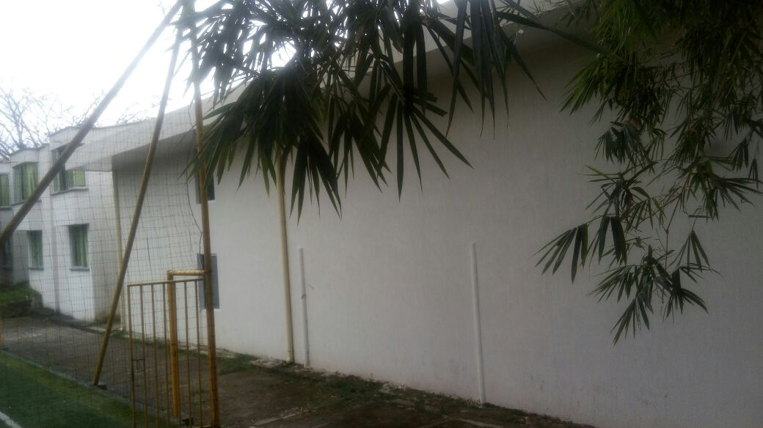 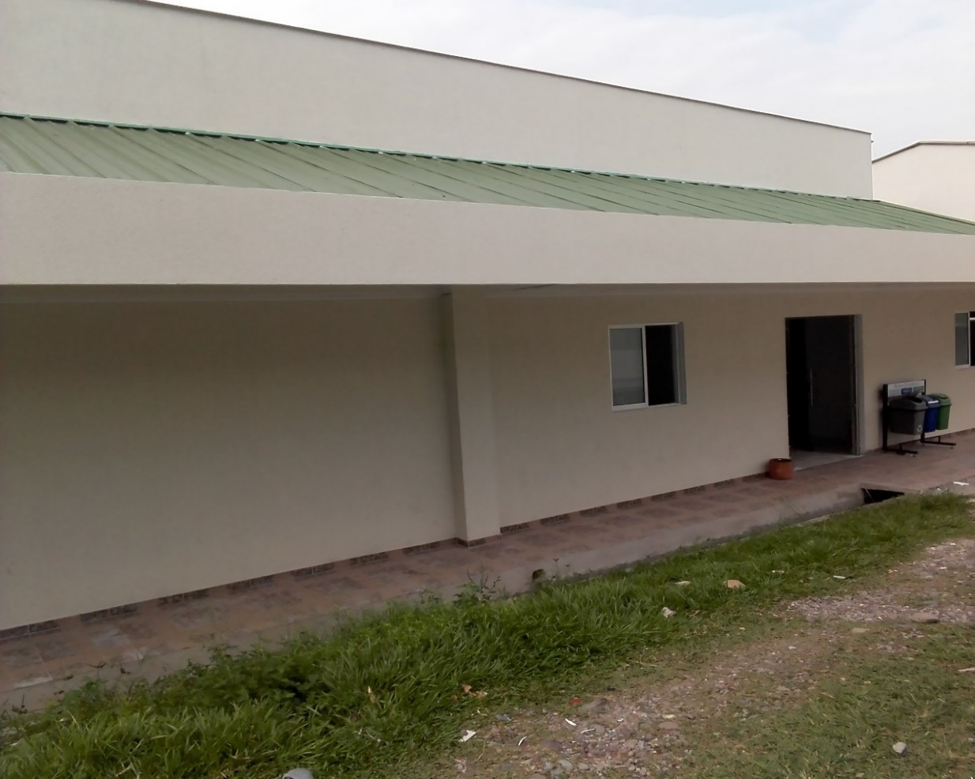 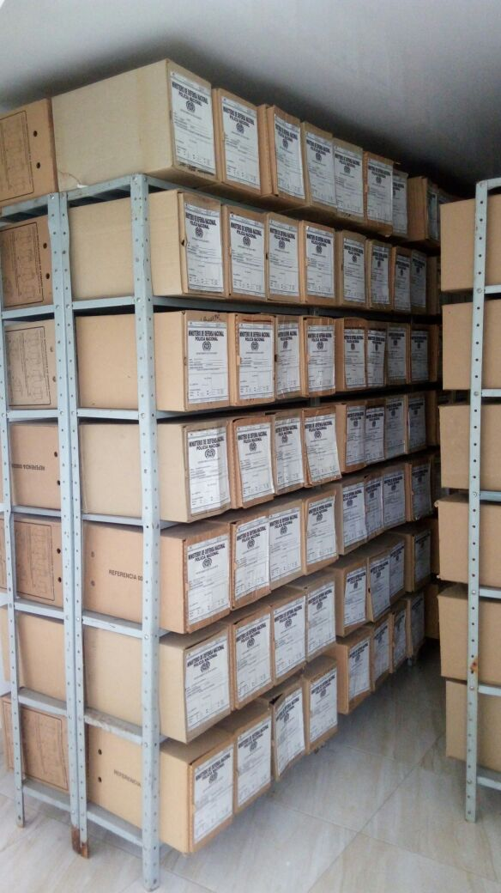 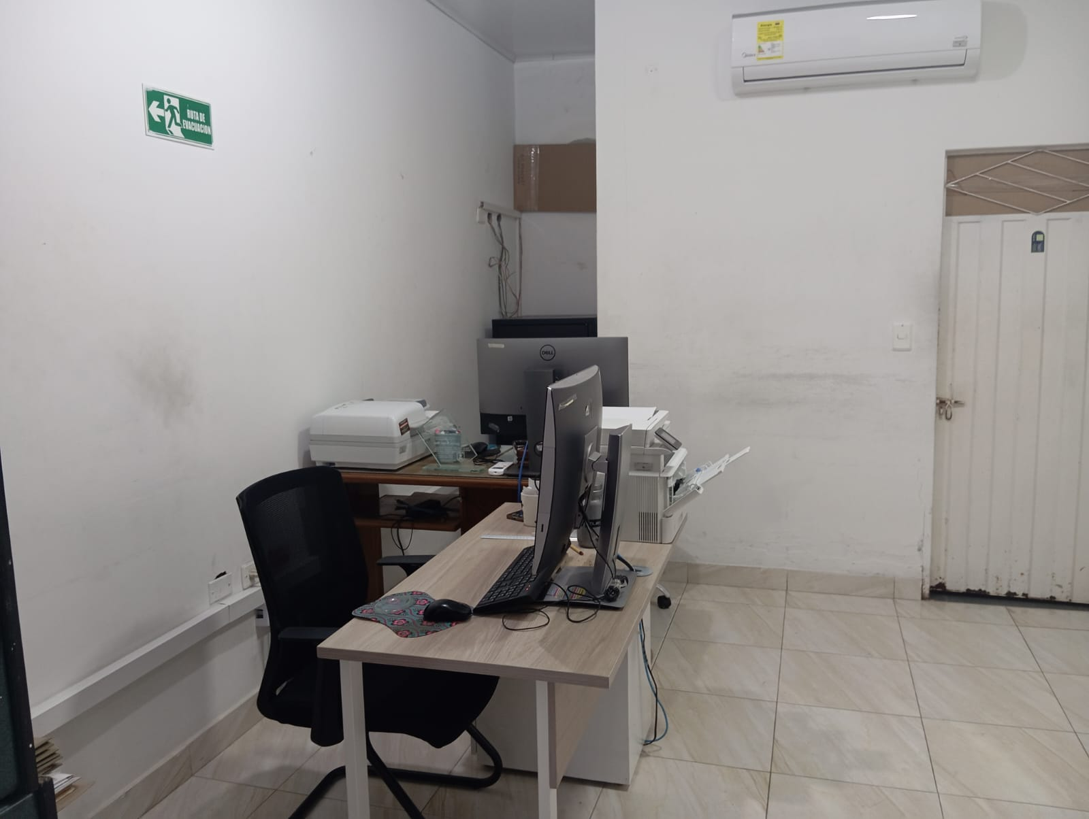 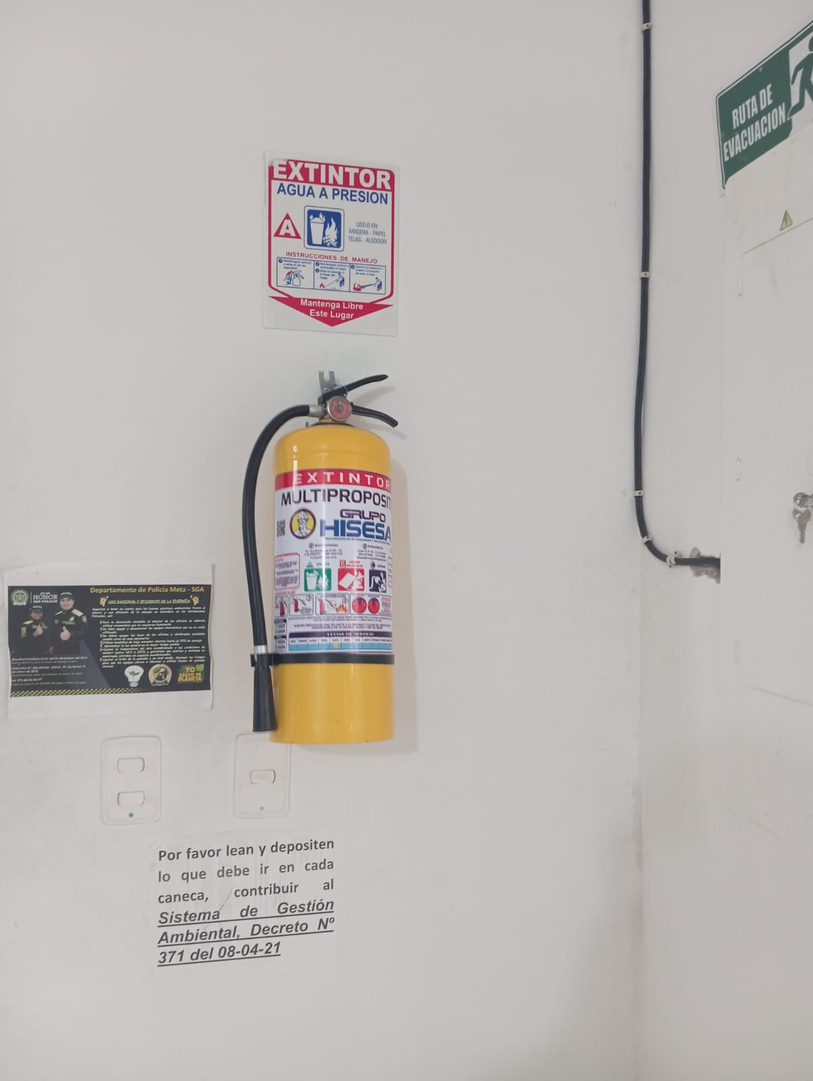 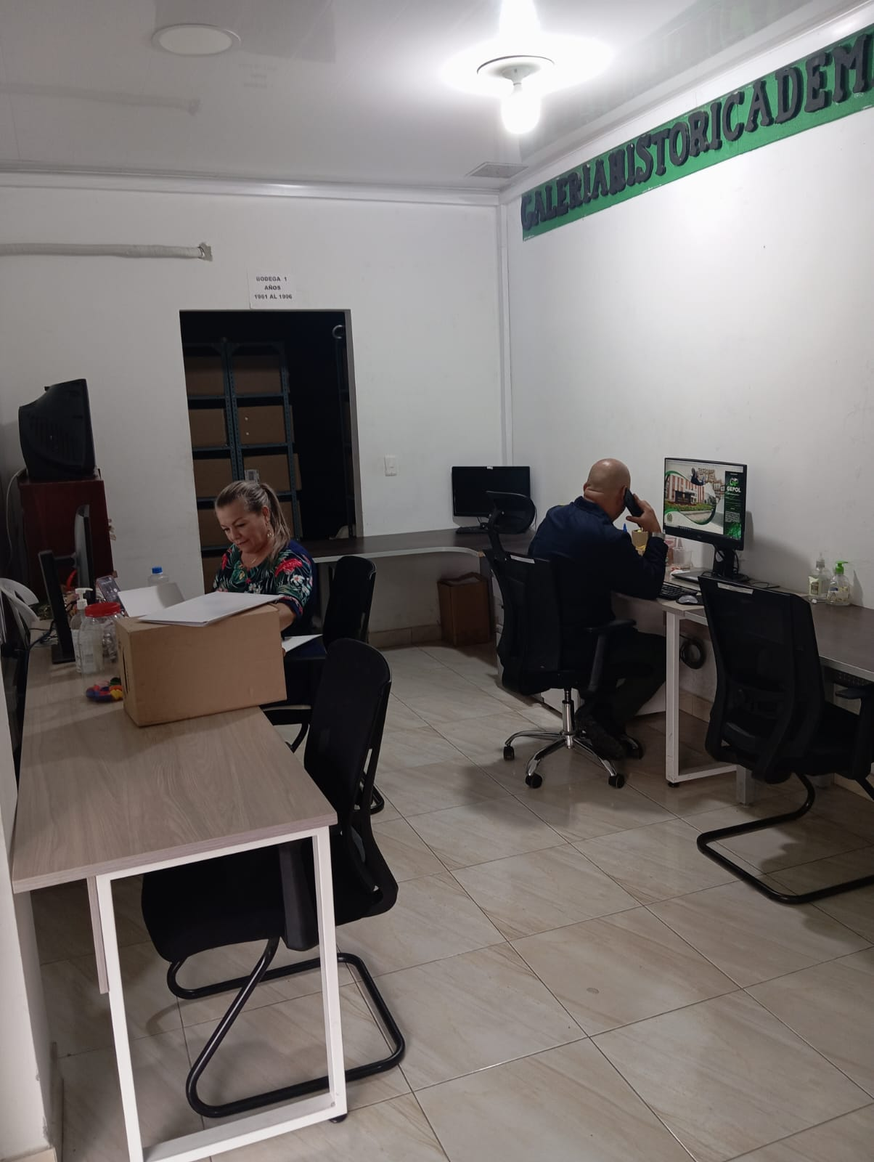 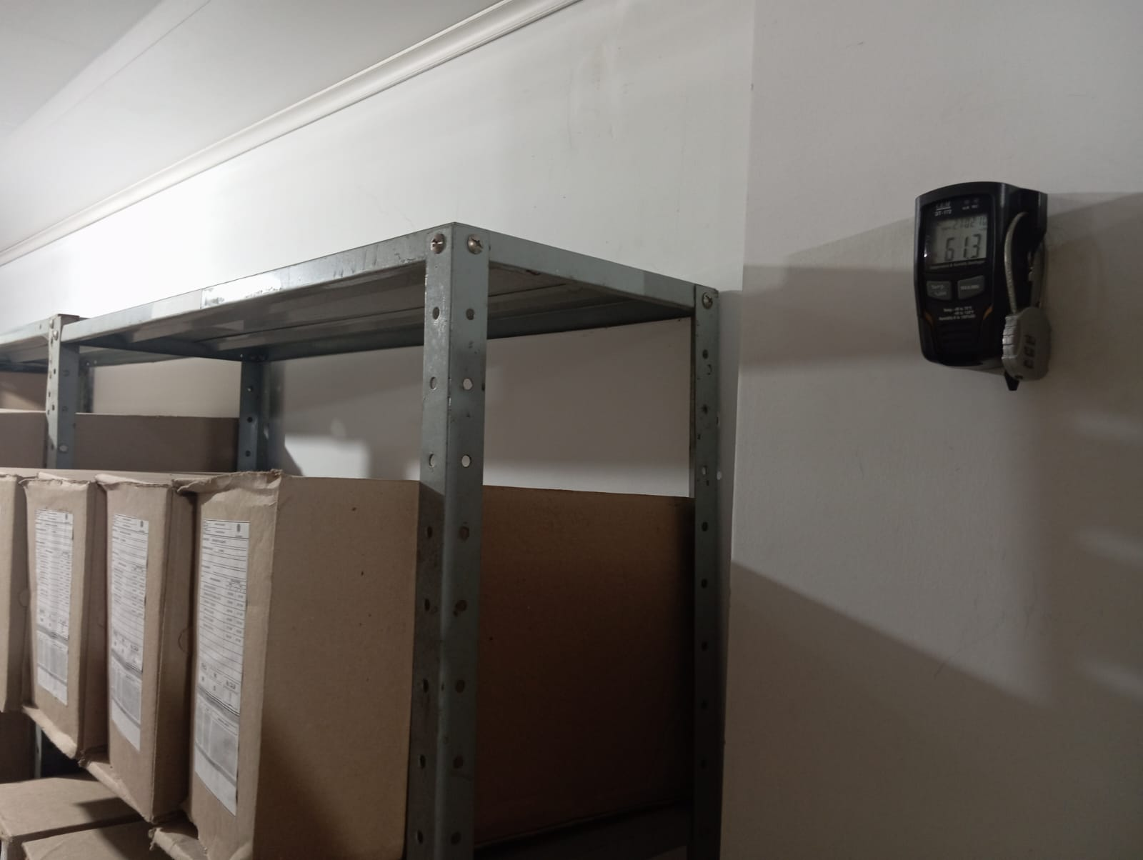 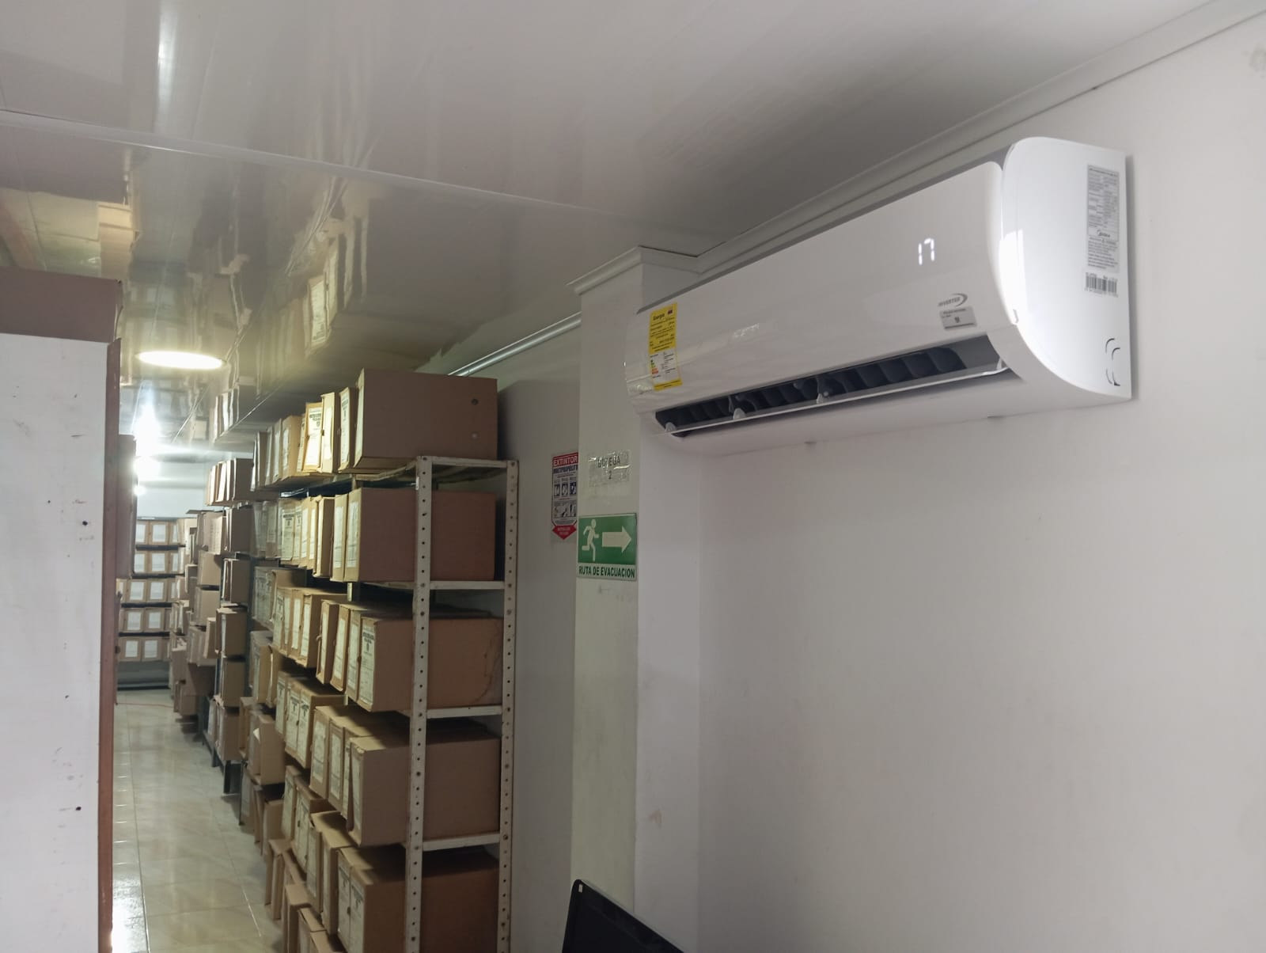 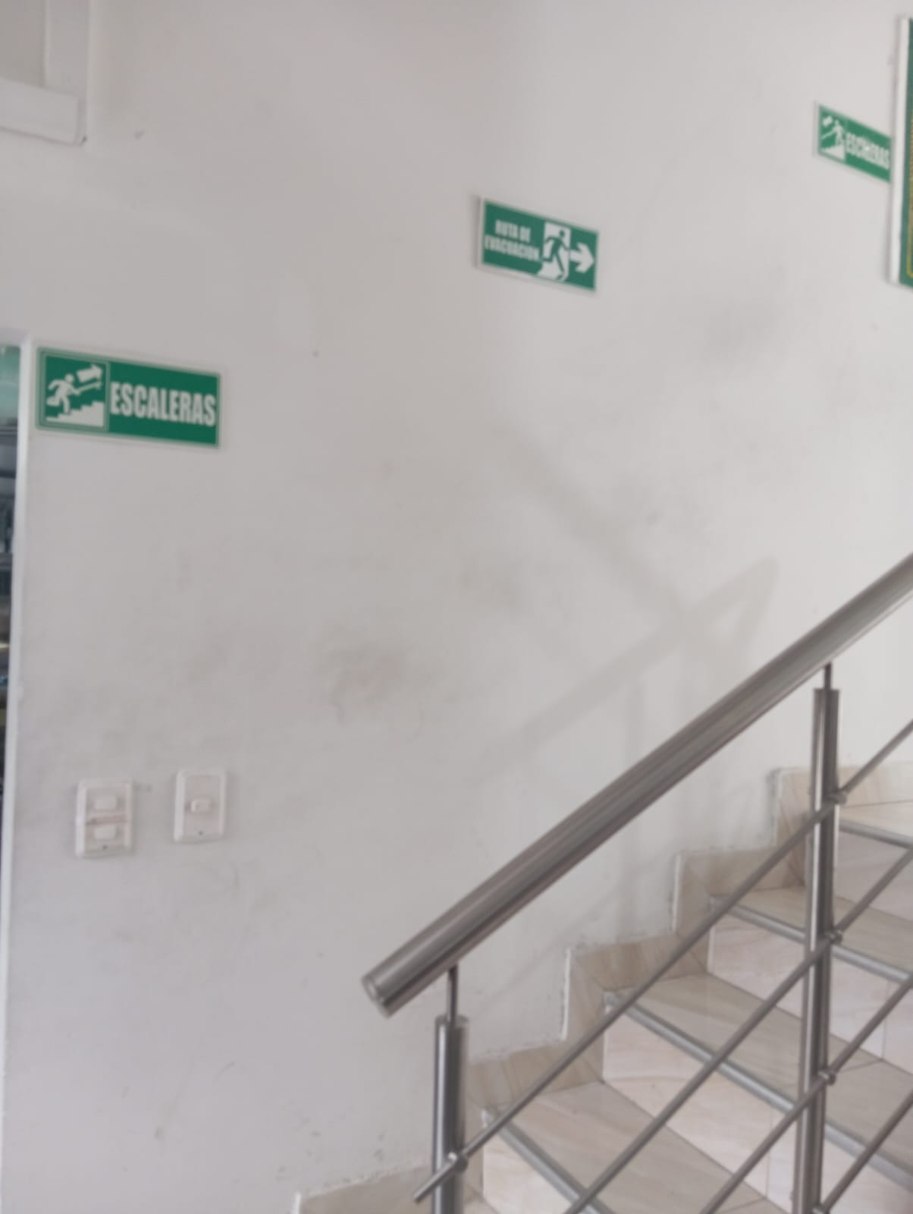 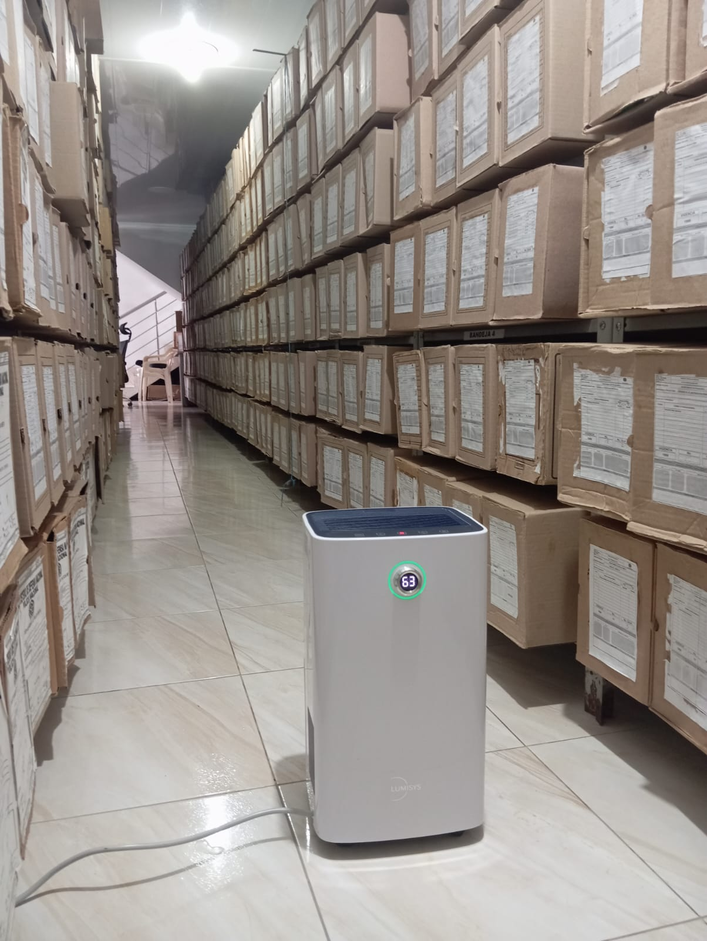
...
B. Inspección y mantenimiento de sistemas de almacenamiento e instalaciones físicas |  |  |  |  |  | Archivo Central |  |  | se realiza jornadas semanal |  |  | GS-2023-000446-DEMET 03/01/2023, GS-2023-076921-DEMET 10/08/2023, GS-2023-118092-DEMET 11/12/2023 |  |  | Semanal |  |  |  |  | DEL ARCHIVO CENTRAL DEL DEPARTAMENTO, REALIZANDO ASEO A LA PARTE INTERNA Y EXTERNA DEL MISMO, DE IGUAL FORMA SE VERIFICÓ EL SISTEMA DE CANALES Y BAJANTES DE AGUAS LLUVIAS, CON EL FIN DE EVITAR SU TAPONAMIENTO E INUNDACIÓN DE LAS BODEGAS DE ALMACENAMIENTO DE LOS ACERVOS DOCUMENTALES DE IGUAL FORMA SE PINTÓ LA PARTE EXTERNA E INTERNA DE LA OFICINA
C. Saneamiento ambiental: desinfección, desratización y desinsectación |  |  |  |  |  | Archivo Central |  |  | se realiza aseo diario a los depositos, extanteria y asi evitar la acomulacion del polvo y suciedades en general |  |  | GS-2023-000446-DEMET 03/01/2023, GS-2023-076921-DEMET 10/08/2023, GS-2023-118092-DEMET 11/12/2023 |  |  | Diario |  |  |  |  | SE REALIZARON ACTIVIDADES DE LIMPIEZA Y FUMIGACION EN LAS DIFERENTES BODEGAS QUE SE ENCUENTRAN EN LA OFICINA DE GESTIÓN DOCUMENTAL; ASIMISMO EL PERSONAL QUE LABORA EN EL ARCHIVO REALIZA DE MANERA PERMANENTE LIMPIEZA DE SUS PUESTOS DE TRABAJO, DANDO APLICABILIDAD A LO ESTABLECIDO EN EL CRONOGRAMA DE LIMPIEZA, ESTO CON EL FIN DE EVITAR LA PÉRDIDA O DETERIORO DE LOS ACERVOS DOCUMENTALES QUE REPOSAN EN ESTE Y EVITAR LA PROLIFERACIÓN DE LOS ROEDORES
D. Monitoreo y control de condiciones ambientales |  |  |  |  |  | Archivo Central |  |  | diario |  |  | GS-2023-000446-DEMET 03/01/2023, GS-2023-076921-DEMET 10/08/2023, GS-2023-118092-DEMET 11/12/2023 |  |  | Diario |  |  |  |  | POR PARTE DEL PERSONAL DE AUXILIARES DE ARCHIVO SE VIENE REALIZANDO EL REGISTRO Y CONTROL DE LAS TEMPERATURAS QUE SE MANEJAN EN LOS TERMOHIGOMETROS QUE SE ENCUENTRAN UBICADOS EN LAS DIFERENTES BODEGAS, ACTIVIDAD QUE SE LLEVA A CABO DIARIAMENTE ENTRE LOS HORARIOS COMPRENDIDO 07:00 HORAS, 14:00 HORAS Y 17:30 HORAS,
E. Almacenamiento y re-almacenamiento |  |  |  |  |  | Archivo Central |  |  | caundo se requiera |  |  | GS-2023-000446-DEMET 03/01/2023, GS-2023-076921-DEMET 10/08/2023, GS-2023-118092-DEMET 11/12/2023 |  |  | Cuando se reequiera |  |  |  |  | SE REALIZÓ LA REVISIÓN DE LOS ACERVOS DOCUMENTALES DE LA VIGENCIA 2020 y 2021 QUE PRODUJERON LAS DIFERENTES UNIDADES ADSCRITAS AL DEPARTAMENTO DE POLICÍA META, LAS CUALES CUMPLIERON SU CICLO VITAL EN LAS TABLAS DE RETENCIÓN DOCUMENTAL
F. Prevención de emergencias y atención de desastres. |  |  |  |  |  | Archivo Central |  |  | se participa en los simulacros realizados por el SGSST, por lo anterior se prevé el aseguramiento de la estantería, cajas para evitar novedades cuando ocurra un siniestro |  |  | GS-2023-000446-DEMET 03/01/2023, GS-2023-076921-DEMET 10/08/2023, GS-2023-118092-DEMET 11/12/2023 |  |  | Semestral |  |  |  |  | SE SOCIALIZÓ AL PERSONAL GUGED-DEMET SOBRE LAS ACTIVIDADES A REALIZAR EN CASO DE QUE SE PRESENTE ALGUNA EVENTUALIDAD
A. Preservación digitla a largo plazo |  |  |  |  |  | Archivo Central |  |  | digitalizacion de la información |  |  | Inventarios |  |  | Semanal |  |  |  |  | SE CUENTA CON UN SERVIDOR INSTALADO POR TELEMATICA DESDE EL AÑO 2020, LOGRADADO AL SEGUIMIENTO CONSTANTANTE DE LOS COMITES DE GESTION ANTERIORES, EN ESTE REPOSAN TODOS LOS INVENTARIOS DE LA UNIDAD.
EVIDENCIA FOTOGRÁFICA
SE DEBERÁ ANEXAR FOTOGRAFÍAS QUE DEN CUENTA DE LAS CONDICIONES DE ORGANIZACIÓN, ADMINISTRACIÓN, CUSTODIA Y CONSERVACIÓN DE LOS ACERVOS DOCUMENTALES
Plan de conservación de preventiva
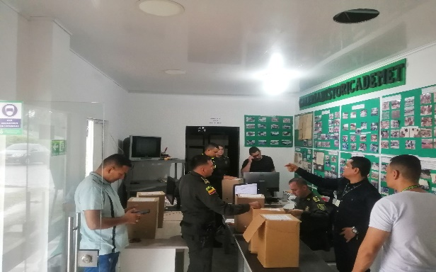
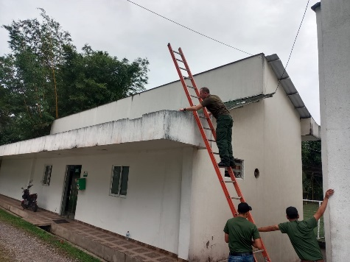
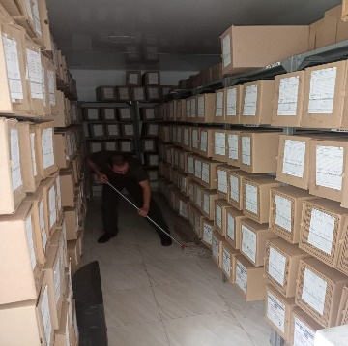
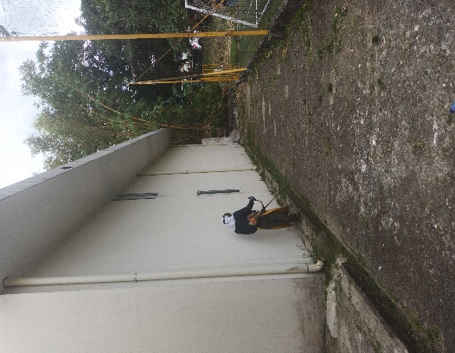
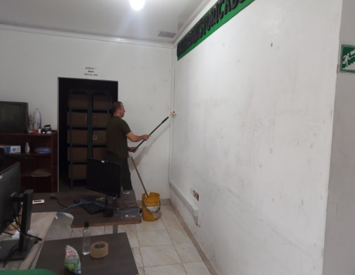

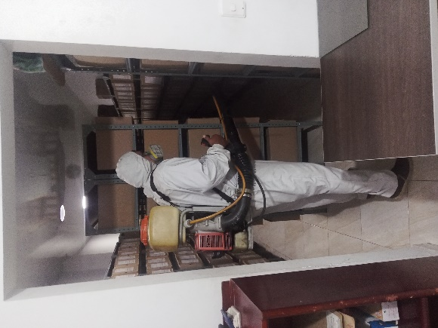 |  |  |  |  | 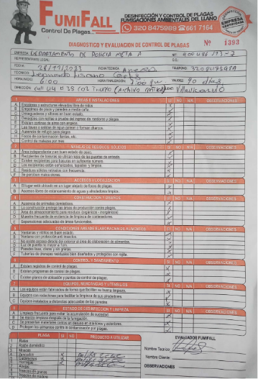 |  |  |  |  |  |  |  | 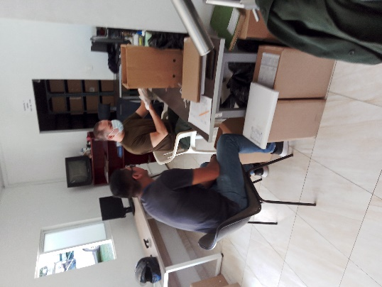 |  |  |  | 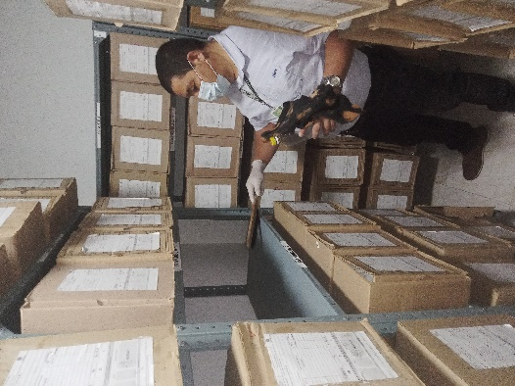
Fecha de Elaboración |  |  | 18 | 3 | 2024 |  | Fecha de Elaboración |  | 18 | 3 | 2024 |  |  |  | VISTO BUENO JEFE DE LA UNIDAD

Diagnostico Elaborado por: |  |  | SI. |  |  |  | Jefe Grupo de Gestión Documental |  | IT. |  |  |  |  |  | Comandante de Unidad |  | CR.
 |  |  | Grado Nombres y Apellidos |  |  |  |  |  | Grado Nombres y Apellidos |  |  |  |  |  |  | Grado Nombres y Apellidos

Firma |  |  |  |  |  |  | Firma |  |  |  |  |  |  |  |  | Firma

